UT-CPPK005M
업무기능분해도
업무기능분해도
업무기능분해도
업무기능분해도
업무기능분해도
업무기능분해도
업무기능분해도
업무기능분해도
업무기능분해도
업무기능분해도
업무기능분해도
업무기능분해도
업무기능분해도
업무기능분해도
업무기능분해도
업무기능분해도
업무기능분해도
업무기능분해도
업무기능분해도
업무기능분해도
인천국제공항 통합정보시스템 고도화 구축 사업 |  |  |  |  |  |  |  |  | 단위테스트결과서[자원배정차트(RC)]

1.단위 시험 케이스
단위시험ID |  | UT-CPPK005M | 단위시험 명 | Stand Find bar |  | 작성자 | 장경진 | 작성일 | 2025.12.05
개요 |  | 주기장 차트상에서 특정 bar를 찾을 때에 사용
프로그램ID |  | RCPK005M.jsp, AcstAltmnChartMngController.java
1차 시험결과 |  | 2025.12.05 | 이영석 |  | 2차 시험결과 | 2025.12.19 |  | 장경진

 |  |  |  |  |  | [1차] 개발자 |  | [2차] 업무PL
순번 | 시험 내용 |  | 시험데이터 | 예상 결과 | 실제 결과 | 일자 | 수행결과(P/F) | 일자 | 수행결과(P/F)
1 | Bar 리스트 조회는 정상적인가? - 검색조건조회 1) 검색조건입력 2) 'FIND' 버튼 클릭 |  | FltDate: today Reg.No: Flight: OZ8802 ORG: DES: Airline: | FltDate, Reg.No, Flight, ORG, DES, Airline과 결과가 일치하는 데이터가 조회됨 (조건 미입력시, "선택한 검색 조건이 없습니다" Alert 발생) | 예상결과와 동일 | 2025.12.05 | P | 2025.12.19 | P
2 | Bar 리스트 조회시 해당 데이터로 이동하는가? - 조회 데이터 1건 1) 검색조건입력 2) 'FIND' 버튼 클릭 |  | FltDate: today Reg.No: Flight: OZ351 ORG: DES: Airline: | 차트에서 해당 바로 이동되며 해당 화면이 종료됨 | 예상결과와 동일 | 2025.12.05 | P | 2025.12.19 | P
3 | Bar 리스트 조회는 정상적인가? - 조회 데이터 50건 이상 1) 검색조건입력 2) 'FIND' 버튼 클릭 |  | FltDate: today Reg.No: HL7760 Flight: ORG: DES: Airline: KE | "검색한 데이터가 많아서 50개만 조회합니다. 정확한 편명이나 Reg.No를 입력하면 조회가 간단합니다." Alert 발생 | 예상결과와 동일 | 2025.12.05 | P | 2025.12.19 | P
4 | 선택한 해당 Bar로 이동하는가? - 정상이동 1) BAR INFO에서 이동할 Bar 클릭 2) 'SELECT BAR' 버튼 클릭 |  | FltDate: today Reg.No: HL7760 Flight: ORG: DES: Airline: KE BarInfo: KE621 | 차트에서 해당 바로 이동되며 해당 화면이 종료됨 | 예상결과와 동일 | 2025.12.05 | P | 2025.12.19 | P
5 | 선택한 해당 Bar로 이동하는가? - 정상이동 1) BAR INFO에서 이동할 Bar 더블클릭 |  | FltDate: today Reg.No: HL7760 Flight: ORG: DES: Airline: KE BarInfo: KE9357 | 차트에서 해당 바로 이동되며 해당 화면이 종료됨 | 예상결과와 동일 | 2025.12.05 | P | 2025.12.19 | P
6 | 선택한 해당 Bar로 이동하는가? - 정상이동 1) BAR INFO에서 이동할 Bar 클릭 |  | FltDate: today Reg.No: HL7760 Flight: ORG: DES: Airline: KE BarInfo: KE327, KE093 | 차트에서 해당 바로 이동됨 | 예상결과와 동일 | 2025.12.05 | P | 2025.12.19 | P
7 | 해당바 미선택 후 Bar 이동시 메시지가 표출되는가? - BAR INFO 미선택 1) 'SELECT BAR' 버튼 클릭 |  | FltDate: today Reg.No: Flight: ORG: DES: Airline: KE BarInfo: 미선택 | "테이블에서 하나의 행을 선택하십시오." Alert 발생 | 예상결과와 동일 | 2025.12.05 | P | 2025.12.19 | P

단위테스트결과
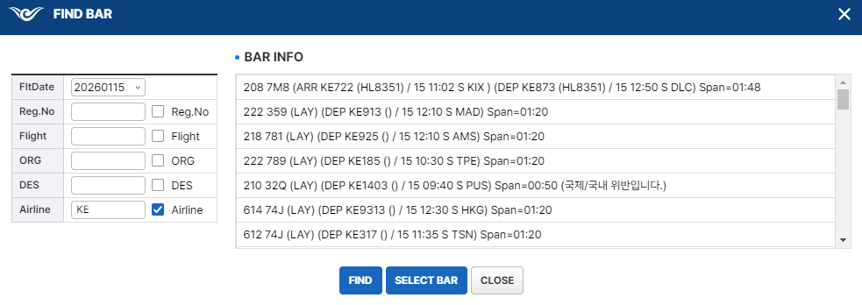
업무기능분해도
업무기능분해도
업무기능분해도
업무기능분해도
업무기능분해도
업무기능분해도
업무기능분해도
업무기능분해도
업무기능분해도
업무기능분해도
업무기능분해도
업무기능분해도
업무기능분해도
업무기능분해도
업무기능분해도
업무기능분해도
업무기능분해도
업무기능분해도
업무기능분해도
업무기능분해도
인천국제공항 통합정보시스템 고도화 구축 사업 |  | 단위테스트결과서[자원배정차트(RC)]

2.단위 시험 결과
순번 | 시험 결과 증적
1 | >>검색 조건 미입력시 alert
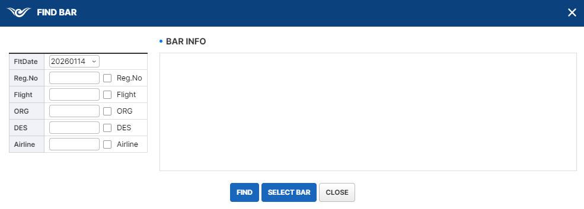

 | >>해당하는 값이 없는 경우 표출되지 않음.
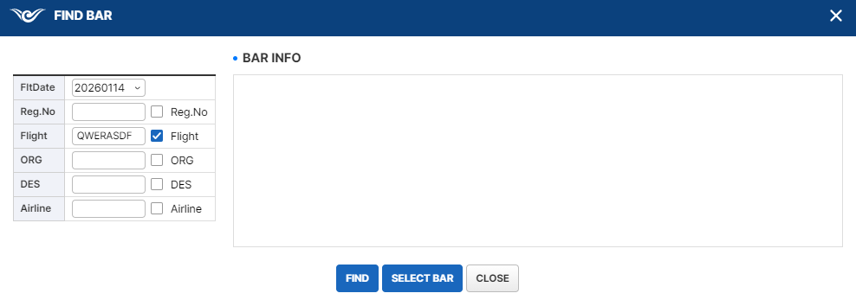

 | >>검색결과가 2개 이상인 경우 -> BAR INFO에 목록 표출
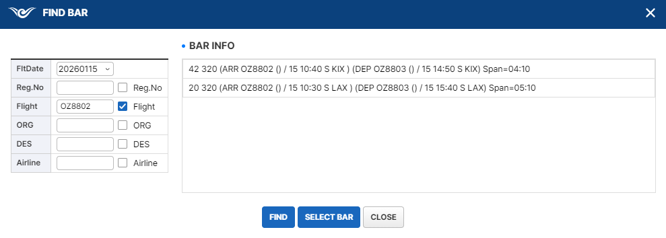

2 | >>검색하여 조회된 값이 1개인 경우, 팝업창이 종료되고 포커스
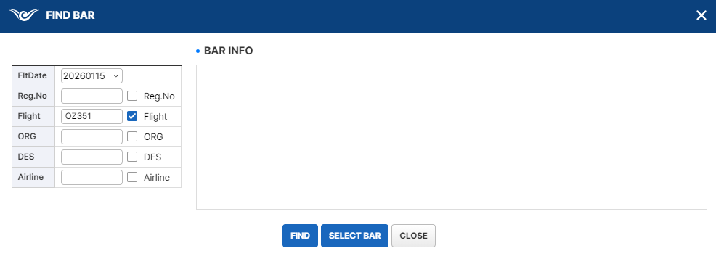

3 | >>검색하여 조회된 값이 50건 이상인 경우 Alert 표시


 | >>Alert 확인 후 BAR INFO에 목록 표출
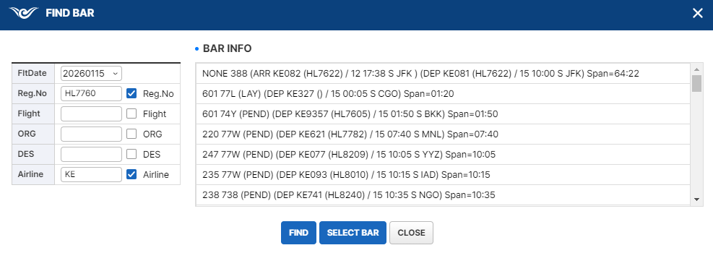

4 | >>검색하여 조회된 값이 2건 이상인 경우

 | >>BAR INFO에서 특정 BAR 선택 -> SELECT BAR 선택
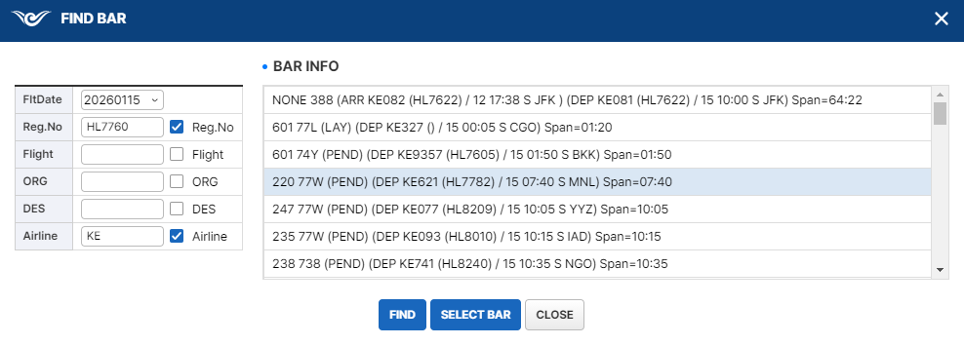

 | >>팝업창 종료되고 포커스

5 | >>검색하여 조회된 값이 2건 이상인 경우

 | >>BAR INFO에서 특정 BAR 더블클릭
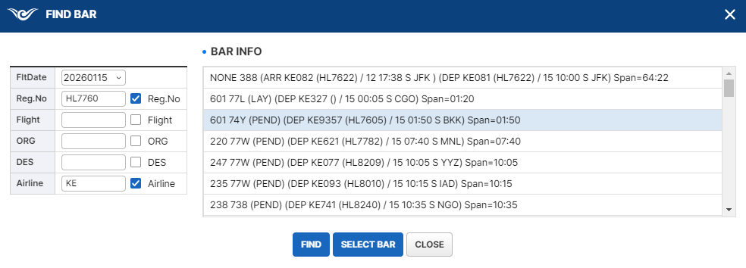

 | >>팝업창 종료되고 포커스

6 | >>검색하여 조회된 값이 2건 이상인 경우

 | >>BAR 클릭 시, 해당 위치로 세로스크롤 변경됨 (현재 주기장 번호: 601)
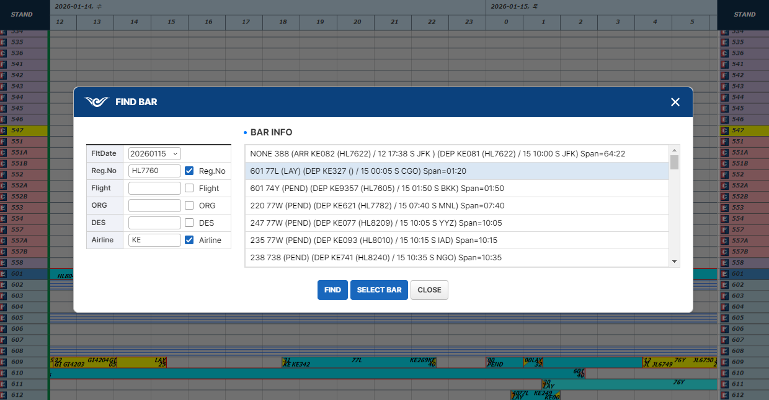

 | >>다른 BAR 클릭 시, 해당 위치로 세로스크롤 변경됨 (현재 주기장 번호: 235)
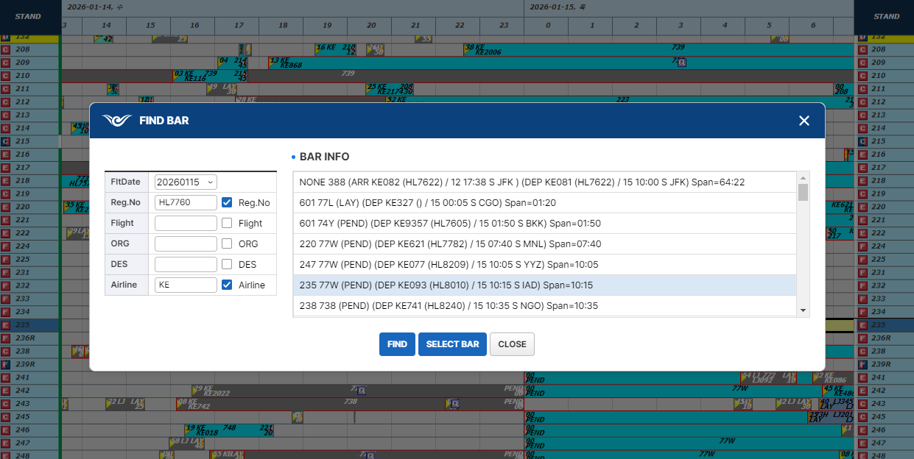

7 | >>검색하여 조회된 값이 2건 이상인 경우

 | >>BAR를 선택하지 않고 SELECT BAR 클릭

